상품제안서
레빗 UX10S USB 3.0-[인쇄무료] | 상품코드: F18485

 |  |  |  |  |  |  | 02-412-0044 | www.easy1.co.kr
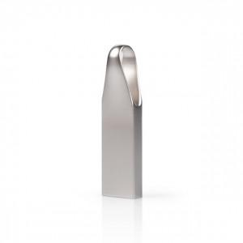

【상세/제작정보】 | ★기본수량 이상 레이저 각인비 무료지원

【인쇄/포장옵션】 | 레이저 / 포장지포장

【공급단가】 | 수량 | 100~ | 300~ | 500~ | 1,000~ | 3,000~
*VAT별도 | 32GB | 6,500원 | 6,400원 | 6,250원 | 6,000원 | 5,750원
 | 64GB | 7,560원 | 7,440원 | 7,270원 | 6,980원 | 6,690원
 | 128GB | 15,480원 | 15,240원 | 14,880원 | 14,290원 | 13,690원
 | 256GB | 40,300원 | 39,680원 | 38,750원 | 37,200원 | 35,650원

【상품 URL】 | https://dev.easy1.co.kr:443/src/goods_detail.php?gdno=18485

